Sheet1
Scene No. | 0
Quest Title | 看幽灵的愿望
Quest Log | 找盖尔波特问鬼节的知识
Map No. | 16
 | 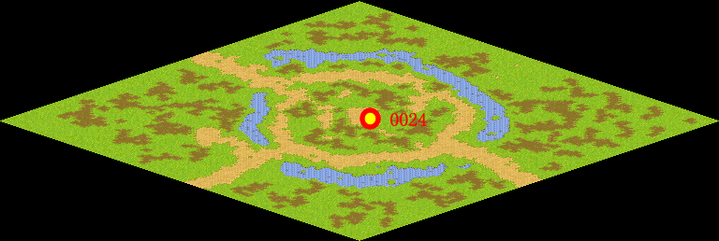
NPC No. | 24
Condition | lv>0
Dialog | 我相信在这个世界上有幽灵的存在，但为什么我看不到他们呢。听说西方有个万圣节，但是到底时怎么回事呢，你能帮我去问问盖尔波特吗？
Select | 1：接受，2：不接受
Result | 1 : Scene 0001, 2 : 关闭对话框

ScriptFile | Qlog-0128-000.scr
 | Q0024-0128-000.scr

